Piping
หมายเหตุ |  |  |  |  |  | ver 2014.07.18
1) | ตารางคำนวณนี้เขียนขึ้นโดย พัลลภ วิสุทธิ์เมธานุกูล โดยมีวัตถุประสงค์ด้านวิชาการเพื่อใช้ประกอบหนังสือ คู่มือวิศวกรรมฐานราก ของผู้เขียนเดียวกัน
2) | ถึงแม้ว่าผู้เขียนจะพัฒนาตารางคำนวณขึ้นมาอย่างระมัดระวัง แต่ก็อาจจะมีความผิดพลาด รวมทั้งไม่สามารถใช้ครอบคลุมและแก้ปัญหาทุกสิ่งทุกอย่างได้
3) | ผู้เขียนตารางคำนวณไม่จำเป็นต้องรับผิดชอบความผิดพลาดในตารางคำนวณ หรือรับผิดชอบความเสียหายที่เกิดจากผู้อื่นนำไปใช้

 |  |  |  | Piping Failure Check

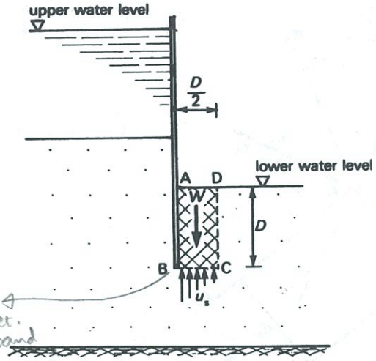
 |  |  |  | Ref. BH:

Penetration Depth, D |  | 4.7 | m
Saturated Unit Weight, gsat |  | 22.0 | kN/m3
Water Unit Weight, gw |  | 9.8 | kN/m3
Head Drop between BC and AD |  | 1.17 | m (from Flow Analysis)
Hydraulic Gradient between BC and AD |  | 0.25
Effective Weight, W' |  | 134.7 | kN/m
Upward Seepage Force |  | 26.9 | kN/m

 |  | FS = 5.00 | > 1.5 OK

Remark: | Formation Level at -11.5mRL
 | Toe Level at -16.2 mRL

 |  |  |  |  | Piping of Coarse-Grained Soil at Bottom of Excavation

